選択無_1219_121
1219 |  |  |  |  |  |  |  |  |  |  | 121
選択無し | 午前 |  |  |  |  |  |  | 午後 |  |  | 午前 |  |  |  |  |  |  |  | 午後 |  |  |  |  | 平均 | 標準偏差 | 最小 | 最大 |  | 無窓
無窓 | 被験者1 | 被験者2 | 被験者3 | 被験者5 | 被験者6 | 被験者7 | 被験者8 | 被験者1 | 被験者2 | 被験者3 | 被験者1 | 被験者2 | 被験者3 | 被験者4 | 被験者5 | 被験者6 | 被験者7 | 被験者8 | 被験者1 | 被験者2 | 被験者3 | 被験者6 | 被験者7 |  |  |  |  |  | x | 快適である | 雰囲気が明るい | リラックスできる | 気分転換できる | 居心地が良い | 疲れを癒せる | 外との繋がりを感じる | 空間に変化がある | 開放感がある | 集中した
快適である | 3 | 3 | 5 | 4 | 4 | 4 | 4 | 5 | 4 | 2 | 5 | 4 | 3 | 4 | 2 | 3 | 3 | 5 | 4 | 4 | 4 | 4 | 4 | 3.7826086957 | 0.83178810738 | 2 | 5 |  | 1 | 0.0017813399815 | 0.001086227225 | 0.0008686511351 | 2.953099395E-06 | 0.0036932143356 | 0.00022404558491 | 4.073872978E-05 | 0.00029731168761 | 0.00013297409843 | 0.035714697321
雰囲気が明るい | 3 | 4 | 5 | 4 | 4 | 5 | 4 | 3 | 4 | 2 | 5 | 5 | 5 | 5 | 2 | 5 | 4 | 5 | 4 | 5 | 5 | 5 | 4 | 4.2173913043 | 0.93047541561 | 2 | 5 |  | 2 | 0.04825725637 | 0.025062099352 | 0.027362851535 | 0.0011001762042 | 0.050407175509 | 0.0070253902423 | 0.0012564911508 | 0.0051051907025 | 0.0039570888746 | 0.17021526338
リラックスできる | 2 | 4 | 4 | 4 | 4 | 4 | 5 | 4 | 5 | 3 | 4 | 4 | 5 | 5 | 2 | 4 | 4 | 5 | 4 | 4 | 5 | 5 | 3 | 4.0434782609 | 0.8586268547 | 2 | 5 |  | 3 | 0.30808365221 | 0.18217744291 | 0.22202190622 | 0.057776462161 | 0.24184943288 | 0.077120111609 | 0.017259342935 | 0.04221716398 | 0.04624665734 | 0.34845795082
気分転換できる | 4 | 4 | 5 | 4 | 4 | 5 | 5 | 5 | 5 | 3 | 5 | 5 | 6 | 5 | 3 | 5 | 4 | 4 | 4 | 5 | 5 | 5 | 4 | 4.5217391304 | 0.71442072718 | 3 | 6 |  | 4 | 0.46351617853 | 0.41720753892 | 0.4640329399 | 0.42770483317 | 0.40790839497 | 0.29636572712 | 0.10558493454 | 0.16812923591 | 0.21226612154 | 0.30640976764
居心地が良い | 3 | 3 | 5 | 4 | 4 | 4 | 5 | 3 | 5 | 3 | 5 | 5 | 5 | 4 | 2 | 3 | 3 | 3 | 4 | 4 | 5 | 6 | 4 | 4 | 0.97801929384 | 2 | 6 |  | 5 | 0.1643430553 | 0.30101634911 | 0.24981603116 | 0.44631541391 | 0.24184943288 | 0.39870477884 | 0.28766864333 | 0.32245901374 | 0.38262805922 | 0.11573245949
疲れを癒せる | 4 | 4 | 5 | 4 | 4 | 5 | 5 | 6 | 6 | 4 | 4 | 5 | 6 | 6 | 3 | 6 | 4 | 5 | 4 | 5 | 6 | 6 | 3 | 4.7826086957 | 0.97608453568 | 3 | 6 |  | 6 | 0.01373181779 | 0.068423992538 | 0.034642586399 | 0.065651420729 | 0.050407175509 | 0.18777511498 | 0.34905669197 | 0.29783991658 | 0.27087488414 | 0.0187762176
外との繋がりを感じる | 7 | 5 | 3 | 7 | 5 | 5 | 5 | 6 | 7 | 5 | 7 | 6 | 7 | 5 | 6 | 6 | 6 | 6 | 4 | 7 | 7 | 6 | 4 | 5.7391304348 | 1.1118879872 | 3 | 7 |  | 7 | 0.00027039267574 | 0.0049001246772 | 0.0012374248223 | 0.0013612907296 | 0.0036932143356 | 0.030959059948 | 0.18863066035 | 0.13248550942 | 0.075310660347 | 0.0013084628202
空間に変化がある | 7 | 6 | 4 | 7 | 5 | 5 | 5 | 4 | 7 | 4 | 4 | 6 | 7 | 4 | 4 | 6 | 6 | 6 | 4 | 7 | 6 | 6 | 4 | 5.3913043478 | 1.1698803519 | 4 | 7
開放感がある | 4 | 4 | 5 | 4 | 5 | 5 | 5 | 3 | 6 | 4 | 6 | 6 | 7 | 5 | 4 | 6 | 6 | 6 | 5 | 7 | 5 | 6 | 4 | 5.1304347826 | 1.0343806307 | 3 | 7
集中した | 3 | 4 | 5 | 3 | 2 | 5 | 3 | 2 | 5 | 2 | 3 | 4 | 4 | 3 | 1 | 4 | 2 | 3 | 4 | 3 | 3 | 4 | 5 | 3.347826087 | 1.0878257394 | 1 | 5
擬似窓
快適である | 2 | 2 | 2 | 4 | 3 | 2 | 3 | 3 | 4 | 2 | 4 | 4 | 3 | 2 | 2 | 3 | 3 | 3 | 3 | 4 | 4 | 3 | 4 | 3 | 0.78018949761 | 2 | 4
雰囲気が明るい | 2 | 4 | 2 | 3 | 3 | 2 | 2 | 4 | 4 | 2 | 3 | 3 | 3 | 2 | 2 | 5 | 3 | 5 | 3 | 3 | 2 | 3 | 4 | 3 | 0.93250480824 | 2 | 5
リラックスできる | 3 | 4 | 4 | 4 | 3 | 2 | 2 | 5 | 4 | 2 | 4 | 4 | 5 | 2 | 2 | 5 | 3 | 5 | 3 | 4 | 4 | 2 | 4 | 3.4782608696 | 1.0578717444 | 2 | 5
気分転換できる | 4 | 5 | 2 | 4 | 3 | 2 | 2 | 4 | 5 | 3 | 3 | 4 | 5 | 1 | 3 | 3 | 3 | 5 | 3 | 3 | 3 | 2 | 4 | 3.3043478261 | 1.0808524256 | 1 | 5
居心地が良い | 3 | 4 | 2 | 4 | 4 | 2 | 2 | 5 | 5 | 3 | 4 | 4 | 4 | 3 | 2 | 4 | 3 | 4 | 3 | 4 | 4 | 3 | 4 | 3.4782608696 | 0.87821782073 | 2 | 5
疲れを癒せる | 6 | 4 | 4 | 4 | 4 | 2 | 2 | 4 | 6 | 2 | 4 | 4 | 5 | 3 | 3 | 5 | 3 | 4 | 3 | 4 | 3 | 2 | 4 | 3.6956521739 | 1.120356411 | 2 | 6
外との繋がりを感じる | 2 | 5 | 3 | 4 | 3 | 2 | 2 | 4 | 3 | 2 | 3 | 5 | 3 | 1 | 2 | 4 | 4 | 3 | 3 | 3 | 2 | 3 | 4 | 3.0434782609 | 0.99905437331 | 1 | 5
空間に変化がある | 4 | 4 | 3 | 4 | 3 | 2 | 2 | 3 | 3 | 2 | 3 | 4 | 5 | 1 | 4 | 3 | 3 | 4 | 3 | 3 | 3 | 3 | 4 | 3.1739130435 | 0.86738858014 | 1 | 5
開放感がある | 2 | 4 | 3 | 4 | 3 | 2 | 2 | 4 | 4 | 2 | 3 | 4 | 3 | 1 | 3 | 5 | 3 | 3 | 3 | 3 | 3 | 3 | 4 | 3.0869565217 | 0.88036768397 | 1 | 5
集中した | 2 | 4 | 3 | 3 | 3 | 5 | 2 | 5 | 5 | 3 | 5 | 3 | 4 | 2 | 1 | 3 | 2 | 4 | 3 | 3 | 3 | 3 | 5 | 3.3043478261 | 1.120356411 | 1 | 5

 | F検定 |  |  |  |  |  |  |  |  |  |  |  |  |  |  |  |  |  |  |  |  |  |  | F検定
 | 快適である | 0.76655409631 |  |  |  |  |  |  |  |  |  |  |  |  |  |  |  |  |  |  |  |  |  | 快適である | 0.76655409631
 | 雰囲気が明るい | 0.99193882451 |  |  |  |  |  |  |  |  |  |  |  |  |  |  |  |  |  |  |  |  |  | 雰囲気が明るい | 0.99193882451
 | リラックスできる | 0.33489441636 |  |  |  |  |  |  |  |  |  |  |  |  |  |  |  |  |  |  |  |  |  | リラックスできる | 0.33489441636
 | 気分転換できる | 0.05823303484 |  |  |  |  |  |  |  |  |  |  |  |  |  |  |  |  |  |  |  |  |  | 気分転換できる | 0.05823303484
 | 居心地が良い | 0.61800897836 |  |  |  |  |  |  |  |  |  |  |  |  |  |  |  |  |  |  |  |  |  | 居心地が良い | 0.61800897836
 | 疲れを癒せる | 0.5232863982 |  |  |  |  |  |  |  |  |  |  |  |  |  |  |  |  |  |  |  |  |  | 疲れを癒せる | 0.5232863982
 | 外との繋がりを感じる | 0.62006060723 |  |  |  |  |  |  |  |  |  |  |  |  |  |  |  |  |  |  |  |  |  | 外との繋がりを感じる | 0.62006060723
 | 空間に変化がある | 0.16840308245 |  |  |  |  |  |  |  |  |  |  |  |  |  |  |  |  |  |  |  |  |  | 空間に変化がある | 0.16840308245
 | 開放感がある | 0.45563786234 |  |  |  |  |  |  |  |  |  |  |  |  |  |  |  |  |  |  |  |  |  | 開放感がある | 0.45563786234
 | 集中した | 0.89131821357 |  |  |  |  |  |  |  |  |  |  |  |  |  |  |  |  |  |  |  |  |  | 集中した | 0.89131821357

 |  |  |  |  |  |  |  |  |  |  |  |  |  |  |  |  |  |  |  |  |  |  |  | x | 快適である | 雰囲気が明るい | リラックスできる | 気分転換できる | 居心地が良い | 疲れを癒せる | 外との繋がりを感じる | 空間に変化がある | 開放感がある | 集中した
 |  |  |  |  |  |  |  |  |  |  |  |  |  |  |  |  |  |  |  |  |  |  |  | 1 | 0.019131207519 | 0.042892531375 | 0.024251289869 | 0.038031433353 | 0.0084744836694 | 0.019699466885 | 0.049299146043 | 0.019893269162 | 0.02728879789 | 0.042946667002
 |  |  |  |  |  |  |  |  |  |  |  |  |  |  |  |  |  |  |  |  |  |  |  | 2 | 0.22488892587 | 0.24073523436 | 0.14205386163 | 0.17820086929 | 0.1101684665 | 0.11327727358 | 0.23143713334 | 0.18405889968 | 0.21146029702 | 0.1808122217
 |  |  |  |  |  |  |  |  |  |  |  |  |  |  |  |  |  |  |  |  |  |  |  | 3 | 0.51134023417 | 0.42781793389 | 0.3404818085 | 0.35475333608 | 0.39165958652 | 0.29365300131 | 0.3989419231 | 0.45078227236 | 0.45094903698 | 0.34318590472
 |  |  |  |  |  |  |  |  |  |  |  |  |  |  |  |  |  |  |  |  |  |  |  | 4 | 0.22488892587 | 0.24073523436 | 0.33393154692 | 0.30004935923 | 0.38077429053 | 0.34318590472 | 0.25250460509 | 0.29223765877 | 0.26465510925 | 0.29365300131
 |  |  |  |  |  |  |  |  |  |  |  |  |  |  |  |  |  |  |  |  |  |  |  | 5 | 0.019131207519 | 0.042892531375 | 0.13401198897 | 0.10782226841 | 0.10123574281 | 0.1808122217 | 0.058682947583 | 0.050149300044 | 0.042745194175 | 0.11327727358
 |  |  |  |  |  |  |  |  |  |  |  |  |  |  |  |  |  |  |  |  |  |  |  | 6 | 0.00031479868052 | 0.0024198310337 | 0.022006578427 | 0.016461665429 | 0.0073605036043 | 0.042946667002 | 0.0050076910523 | 0.0022779957841 | 0.0018999776785 | 0.019699466885
 |  |  |  |  |  |  |  |  |  |  |  |  |  |  |  |  |  |  |  |  |  |  |  | 7 | 1.0019351951E-06 | 4.3226468135E-05 | 0.001478713583 | 0.0010677968182 | 0.0001463486044 | 0.0045986937538 | 0.00015690837531 | 2.7390521475E-05 | 2.3241486208E-05 | 0.0015444345229

選択有_1219_121
1219 |  |  |  |  |  |  |  |  |  |  | 121
選択有り | 午前 |  |  |  |  |  |  | 午後 |  |  | 午前 |  |  |  |  |  |  |  | 午後 |  |  |  |  | 平均 | 標準偏差 | 最小 | 最大 |  | 無窓
無窓 | 被験者1 | 被験者2 | 被験者3 | 被験者5 | 被験者6 | 被験者7 | 被験者8 | 被験者1 | 被験者2 | 被験者3 | 被験者1 | 被験者2 | 被験者3 | 被験者4 | 被験者5 | 被験者6 | 被験者7 | 被験者8 | 被験者1 | 被験者2 | 被験者3 | 被験者6 | 被験者7 |  |  |  |  |  | x | 快適である | 雰囲気が明るい | リラックスできる | 気分転換できる | 居心地が良い | 疲れを癒せる | 外との繋がりを感じる | 空間に変化がある | 開放感がある | 集中した
快適である | 2 | 3 | 1 | 4 | 3 | 4 | 2 | 3 | 5 | 2 | 3 | 2 | 2 | 2 | 1 | 2 | 2 | 1 | 3 | 2 | 3 | 2 | 4 | 2.5217391304 | 1.0159409953 | 1 | 5 |  | 1 | 0.12789461469 | 0.067711614126 | 0.034913238593 | 0.00010543695739 | 0.029403171427 | 0.0039421283329 | 0.00053791799428 | 0.0027388479197 | 0.00022404558491 | 0.14328908551
雰囲気が明るい | 2 | 4 | 2 | 4 | 3 | 5 | 3 | 5 | 4 | 2 | 4 | 2 | 2 | 5 | 2 | 3 | 3 | 1 | 3 | 2 | 3 | 2 | 4 | 3.0434782609 | 1.1220424261 | 1 | 5 |  | 2 | 0.34416918109 | 0.23072665404 | 0.18315621017 | 0.0085801750949 | 0.17881202213 | 0.047893679188 | 0.0077434004287 | 0.019193411473 | 0.0070253902423 | 0.31578728715
リラックスできる | 2 | 4 | 3 | 4 | 3 | 5 | 3 | 3 | 5 | 2 | 4 | 3 | 5 | 2 | 2 | 2 | 3 | 2 | 3 | 3 | 3 | 5 | 4 | 3.2608695652 | 1.0307190949 | 2 | 5 |  | 3 | 0.35149504451 | 0.35528325605 | 0.37485210706 | 0.14190775193 | 0.39008858644 | 0.221609726 | 0.054850742411 | 0.079665322793 | 0.077120111609 | 0.32114145971
気分転換できる | 3 | 5 | 3 | 4 | 5 | 5 | 4 | 4 | 5 | 3 | 4 | 4 | 5 | 6 | 5 | 4 | 5 | 3 | 4 | 4 | 4 | 5 | 4 | 4.2608695652 | 0.79221161558 | 3 | 6 |  | 4 | 0.13623664566 | 0.24722596663 | 0.29929885793 | 0.47700482674 | 0.30527677352 | 0.39053737807 | 0.19119144184 | 0.19584809729 | 0.29636572712 | 0.1507017568
居心地が良い | 2 | 4 | 3 | 4 | 4 | 4 | 3 | 5 | 4 | 2 | 3 | 3 | 4 | 1 | 2 | 3 | 3 | 2 | 4 | 3 | 4 | 5 | 3 | 3.2608695652 | 0.98763623405 | 1 | 5 |  | 5 | 0.020039929306 | 0.077742015882 | 0.093230273534 | 0.32587129845 | 0.085701470321 | 0.26211964385 | 0.32793633052 | 0.28516898066 | 0.39870477884 | 0.032633259648
疲れを癒せる | 6 | 4 | 5 | 4 | 5 | 5 | 4 | 5 | 5 | 3 | 4 | 4 | 5 | 1 | 3 | 5 | 4 | 3 | 4 | 4 | 4 | 3 | 4 | 4.0869565217 | 1.0177999922 | 1 | 6 |  | 6 | 0.0011187316777 | 0.011047395015 | 0.011329628061 | 0.045245577159 | 0.0086307149501 | 0.067003841969 | 0.27678704771 | 0.24593373192 | 0.18777511498 | 0.0032607897799
外との繋がりを感じる | 7 | 5 | 2 | 7 | 5 | 6 | 5 | 5 | 5 | 5 | 5 | 5 | 6 | 7 | 7 | 6 | 5 | 3 | 4 | 5 | 5 | 5 | 6 | 5.2608695652 | 1.1875217638 | 2 | 7 |  | 7 | 2.3701901752E-05 | 0.00070942475573 | 0.00053713214342 | 0.0012767704947 | 0.0003117950844 | 0.0065232348695 | 0.11495745491 | 0.12562231921 | 0.030959059948 | 0.00015035066355
空間に変化がある | 7 | 6 | 2 | 7 | 6 | 6 | 5 | 6 | 6 | 4 | 5 | 3 | 6 | 7 | 5 | 6 | 5 | 3 | 4 | 7 | 6 | 4 | 4 | 5.2173913043 | 1.3817607463 | 2 | 7
開放感がある | 4 | 4 | 5 | 4 | 5 | 6 | 5 | 3 | 5 | 4 | 5 | 4 | 5 | 7 | 5 | 5 | 5 | 4 | 4 | 7 | 4 | 6 | 4 | 4.7826086957 | 0.97608453568 | 3 | 7
集中した | 2 | 3 | 1 | 3 | 2 | 5 | 2 | 3 | 4 | 1 | 3 | 2 | 2 | 2 | 4 | 1 | 2 | 1 | 3 | 2 | 2 | 5 | 3 | 2.5217391304 | 1.1371040722 | 1 | 5
擬似窓
快適である | 2 | 3 | 1 | 4 | 2 | 2 | 2 | 3 | 5 | 2 | 2 | 2 | 3 | 1 | 1 | 2 | 2 | 1 | 2 | 2 | 3 | 4 | 4 | 2.3913043478 | 1.0524972554 | 1 | 5
雰囲気が明るい | 1 | 4 | 2 | 3 | 2 | 2 | 2 | 3 | 5 | 2 | 2 | 2 | 5 | 1 | 2 | 2 | 3 | 1 | 2 | 2 | 2 | 3 | 4 | 2.4782608696 | 1.0982026905 | 1 | 5
リラックスできる | 2 | 4 | 2 | 4 | 2 | 2 | 2 | 3 | 4 | 3 | 2 | 3 | 1 | 2 | 2 | 4 | 2 | 1 | 2 | 3 | 3 | 4 | 4 | 2.652173913 | 0.96046617541 | 1 | 4
気分転換できる | 3 | 3 | 3 | 4 | 2 | 2 | 3 | 5 | 5 | 3 | 2 | 3 | 3 | 1 | 3 | 2 | 3 | 2 | 2 | 3 | 4 | 3 | 4 | 2.9565217391 | 0.9545434087 | 1 | 5
居心地が良い | 2 | 4 | 2 | 4 | 2 | 2 | 3 | 3 | 5 | 3 | 2 | 3 | 2 | 1 | 2 | 3 | 3 | 1 | 2 | 3 | 4 | 3 | 4 | 2.7391304348 | 0.98763623405 | 1 | 5
疲れを癒せる | 4 | 4 | 5 | 4 | 2 | 2 | 3 | 4 | 5 | 3 | 3 | 3 | 1 | 3 | 2 | 3 | 4 | 2 | 2 | 4 | 3 | 4 | 4 | 3.2173913043 | 1.0196556 | 1 | 5
外との繋がりを感じる | 1 | 5 | 2 | 4 | 2 | 2 | 2 | 5 | 3 | 4 | 2 | 2 | 2 | 1 | 2 | 1 | 3 | 1 | 3 | 3 | 2 | 3 | 4 | 2.5652173913 | 1.1731076142 | 1 | 5
空間に変化がある | 4 | 4 | 3 | 4 | 2 | 2 | 2 | 5 | 4 | 3 | 2 | 3 | 4 | 1 | 4 | 2 | 2 | 2 | 3 | 3 | 2 | 3 | 4 | 2.9565217391 | 0.99905437331 | 1 | 5
開放感がある | 1 | 4 | 1 | 4 | 2 | 2 | 2 | 5 | 5 | 3 | 2 | 3 | 3 | 1 | 3 | 2 | 2 | 1 | 2 | 3 | 3 | 4 | 4 | 2.6956521739 | 1.1954545291 | 1 | 5
集中した | 3 | 3 | 1 | 3 | 2 | 6 | 3 | 2 | 5 | 2 | 3 | 1 | 3 | 3 | 2 | 2 | 2 | 1 | 2 | 2 | 3 | 3 | 3 | 2.6086956522 | 1.1321057884 | 1 | 6

 |  |  |  |  |  |  |  |  |  |  |  |  |  |  |  |  |  |  |  |  |  | 選択有 | 無窓と擬似窓 |  | 擬似窓同士
 |  |  |  |  |  |  |  |  |  |  |  |  |  |  |  |  |  |  |  |  |  | F検定
 |  |  |  |  |  |  |  |  |  |  |  |  |  |  |  |  |  |  |  |  |  | 快適である | 0.86979541424 |  | 0.16810257325
 |  |  |  |  |  |  |  |  |  |  |  |  |  |  |  |  |  |  |  |  |  | 雰囲気が明るい | 0.92067113648 |  | 0.44915848892
 |  |  |  |  |  |  |  |  |  |  |  |  |  |  |  |  |  |  |  |  |  | リラックスできる | 0.74348842435 |  | 0.65443297188
 |  |  |  |  |  |  |  |  |  |  |  |  |  |  |  |  |  |  |  |  |  | 気分転換できる | 0.3886961422 |  | 0.5649034097
 |  |  |  |  |  |  |  |  |  |  |  |  |  |  |  |  |  |  |  |  |  | 居心地が良い | 1 |  | 0.58650323234
 |  |  |  |  |  |  |  |  |  |  |  |  |  |  |  |  |  |  |  |  |  | 疲れを癒せる | 0.99326029659 |  | 0.66251449388
 |  |  |  |  |  |  |  |  |  |  |  |  |  |  |  |  |  |  |  |  |  | 外との繋がりを感じる | 0.95483759021 |  | 0.45735454465
 |  |  |  |  |  |  |  |  |  |  |  |  |  |  |  |  |  |  |  |  |  | 空間に変化がある | 0.13590559821 |  | 0.5129191822
 |  |  |  |  |  |  |  |  |  |  |  |  |  |  |  |  |  |  |  |  |  | 開放感がある | 0.34875573272 |  | 0.15910948186
 |  |  |  |  |  |  |  |  |  |  |  |  |  |  |  |  |  |  |  |  |  | 集中した | 0.98370088657 |  | 0.96141345254

 |  |  |  |  |  |  |  |  |  |  |  |  |  |  |  |  |  |  |  |  |  | x | 快適である | 雰囲気が明るい | リラックスできる | 気分転換できる | 居心地が良い | 疲れを癒せる | 外との繋がりを感じる | 空間に変化がある | 開放感がある | 集中した
 |  |  |  |  |  |  |  |  |  |  |  |  |  |  |  |  |  |  |  |  |  | 1 | 0.15821121283 | 0.14681682292 | 0.094598825643 | 0.051147647443 | 0.085701470321 | 0.036774562437 | 0.13963760733 | 0.058682947583 | 0.12203866157 | 0.12839998791
 |  |  |  |  |  |  |  |  |  |  |  |  |  |  |  |  |  |  |  |  |  | 2 | 0.35373160193 | 0.33040336751 | 0.32984421654 | 0.25296830796 | 0.30527677352 | 0.19183287492 | 0.30280499245 | 0.25250460509 | 0.28173815305 | 0.30496424642
 |  |  |  |  |  |  |  |  |  |  |  |  |  |  |  |  |  |  |  |  |  | 3 | 0.32067096685 | 0.32450117447 | 0.38900005628 | 0.41750710424 | 0.39008858644 | 0.38246018252 | 0.31750041294 | 0.3989419231 | 0.32307447397 | 0.3319561243
 |  |  |  |  |  |  |  |  |  |  |  |  |  |  |  |  |  |  |  |  |  | 4 | 0.11786764351 | 0.13908850708 | 0.15517012742 | 0.22994232836 | 0.17881202213 | 0.29143190255 | 0.16097046117 | 0.23143713334 | 0.18402142267 | 0.16559997249
 |  |  |  |  |  |  |  |  |  |  |  |  |  |  |  |  |  |  |  |  |  | 5 | 0.017566237081 | 0.026017728829 | 0.020935543088 | 0.042260173966 | 0.029403171427 | 0.084874186777 | 0.039461056878 | 0.049299146043 | 0.0520646409 | 0.037860613839
 |  |  |  |  |  |  |  |  |  |  |  |  |  |  |  |  |  |  |  |  |  | 6 | 0.0010614805924 | 0.002123981281 | 0.00095538409735 | 0.0025917967286 | 0.0017344254115 | 0.0094471722031 | 0.0046774792298 | 0.0038559264589 | 0.0073168832627 | 0.003967006
 |  |  |  |  |  |  |  |  |  |  |  |  |  |  |  |  |  |  |  |  |  | 7 | 2.6007257383E-05 | 7.5671989398E-05 | 1.4746516692E-05 | 5.3042977566E-05 | 3.6701268099E-05 | 0.00040189787364 | 0.00026808693735 | 0.00011073912276 | 0.00051076147247 | 0.00019049600816

角度グラフ
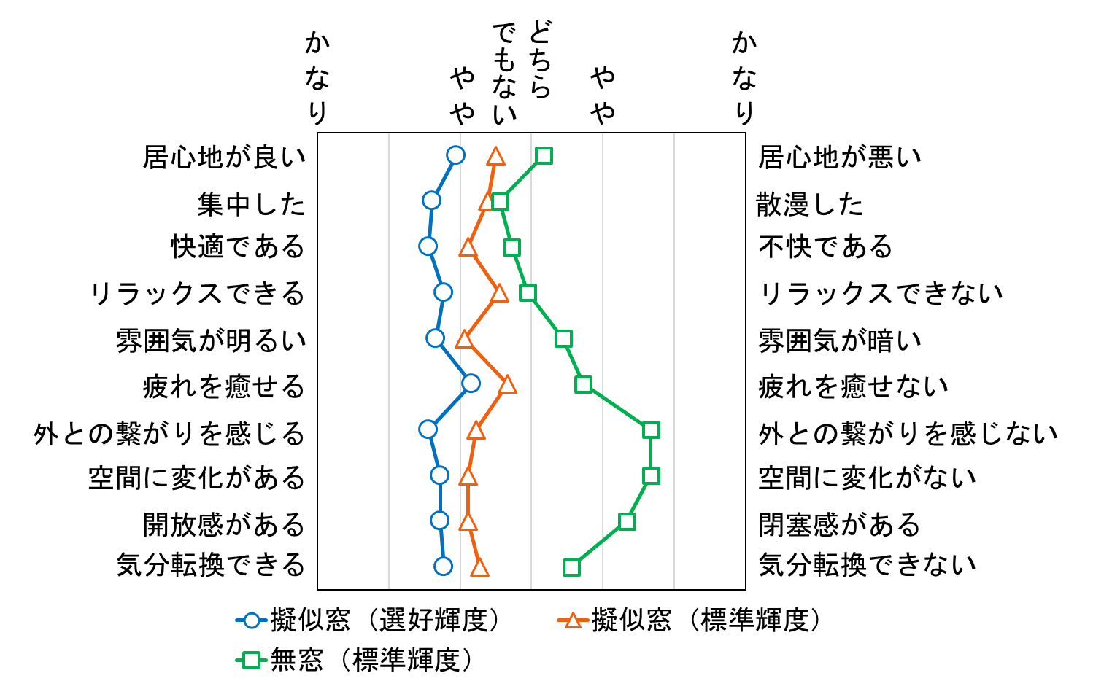
 | 擬似窓（角） |  | 擬似窓（中央）
3.3333333333 | 0.5 | 3.5 | 0.5
3 | 1.5 | 3.3888888889 | 1.5
2.8888888889 | 2.5 | 3.1111111111 | 2.5
3.3333333333 | 3.5 | 3.5555555556 | 3.5
2.8888888889 | 4.5 | 3.0555555556 | 4.5
3.6666666667 | 5.5 | 3.6666666667 | 5.5
2.6666666667 | 6.5 | 3.2222222222 | 6.5
3.1111111111 | 7.5 | 3.1111111111 | 7.5
2.7777777778 | 8.5 | 3.1111111111 | 8.5
3.2222222222 | 9.5 | 3.2777777778 | 9.5
かなり
快適である
雰囲気が明るい
リラックスできる
気分転換できる
居心地が良い
疲れを癒せる
外との繋がりを感じる
空間に変化がある
開放感がある
不快である
雰囲気が暗い
リラックスできない
気分転換できない
居心地が悪い
疲れを癒せない
外との繋がりを感じない
空間に変化がない
閉塞感がある
かなり
やや
集中した
散漫した
どちら
でもない
やや
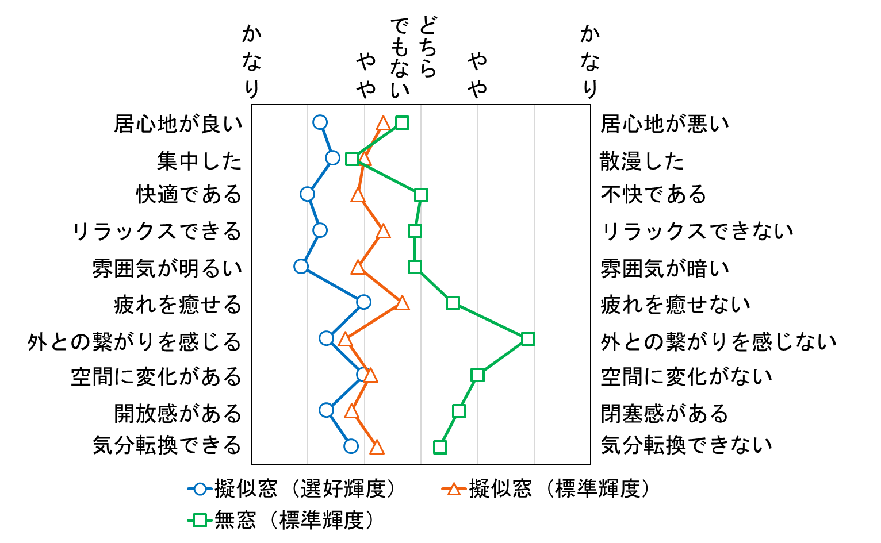
角 | 擬似窓（選好輝度） | 擬似窓（標準輝度） | 無窓（標準輝度）
居心地が良い | 2.2222222222 | 3.3333333333 | 3.6666666667
集中した | 2.4444444444 | 3 | 2.7777777778
快適である | 2 | 2.8888888889 | 4
リラックスできる | 2.2222222222 | 3.3333333333 | 3.8888888889
雰囲気が明るい | 1.8888888889 | 2.8888888889 | 3.8888888889
疲れを癒せる | 3 | 3.6666666667 | 4.5555555556
外との繋がりを感じる | 2.3333333333 | 2.6666666667 | 5.8888888889
空間に変化がある | 3 | 3.1111111111 | 5
開放感がある | 2.3333333333 | 2.7777777778 | 4.6666666667
気分転換できる | 2.7777777778 | 3.2222222222 | 4.3333333333

中央 | 擬似窓（選好輝度） | 擬似窓（標準輝度） | 無窓（標準輝度）
居心地が良い | 2.9444444444 | 3.5 | 4.1666666667
集中した | 2.6111111111 | 3.3888888889 | 3.5555555556
快適である | 2.5555555556 | 3.1111111111 | 3.7222222222
リラックスできる | 2.7777777778 | 3.5555555556 | 3.9444444444
雰囲気が明るい | 2.6666666667 | 3.0555555556 | 4.4444444444
疲れを癒せる | 3.1666666667 | 3.6666666667 | 4.7222222222
外との繋がりを感じる | 2.5555555556 | 3.2222222222 | 5.6666666667
空間に変化がある | 2.7222222222 | 3.1111111111 | 5.6666666667
開放感がある | 2.7222222222 | 3.1111111111 | 5.3333333333
気分転換できる | 2.7777777778 | 3.2777777778 | 4.5555555556

選好輝度別_グラフ
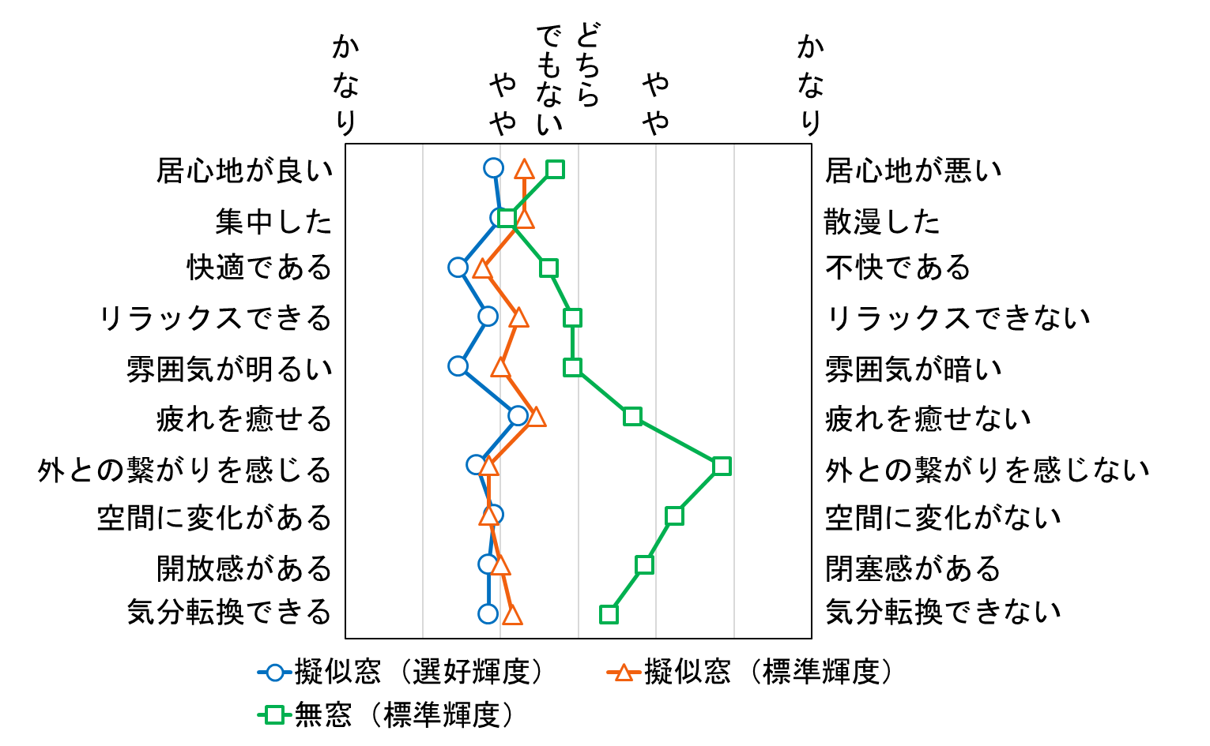
 | 擬似窓（選好輝度） |  | 擬似窓（標準輝度） |  | 無窓（標準輝度）
1.6666666667 | 0.5 | 3.3333333333 | 0.5 | 3.3333333333 | 0.5
2 | 1.5 | 3 | 1.5 | 3.3333333333 | 1.5
1.6666666667 | 2.5 | 2.6666666667 | 2.5 | 4 | 2.5
1.6666666667 | 3.5 | 3.6666666667 | 3.5 | 3.6666666667 | 3.5
1.3333333333 | 4.5 | 3.3333333333 | 4.5 | 4 | 4.5
2.6666666667 | 5.5 | 4.3333333333 | 5.5 | 4.3333333333 | 5.5
1.6666666667 | 6.5 | 2.6666666667 | 6.5 | 5.6666666667 | 6.5
3 | 7.5 | 3.6666666667 | 7.5 | 5.6666666667 | 7.5
1.3333333333 | 8.5 | 2.6666666667 | 8.5 | 5 | 8.5
2.3333333333 | 9.5 | 4 | 9.5 | 4 | 9.5
かなり
快適である
雰囲気が明るい
リラックスできる
気分転換できる
居心地が良い
疲れを癒せる
外との繋がりを感じる
空間に変化がある
開放感がある
不快である
雰囲気が暗い
リラックスできない
気分転換できない
居心地が悪い
疲れを癒せない
外との繋がりを感じない
空間に変化がない
閉塞感がある
かなり
やや
集中した
散漫した
どちら
でもない
やや
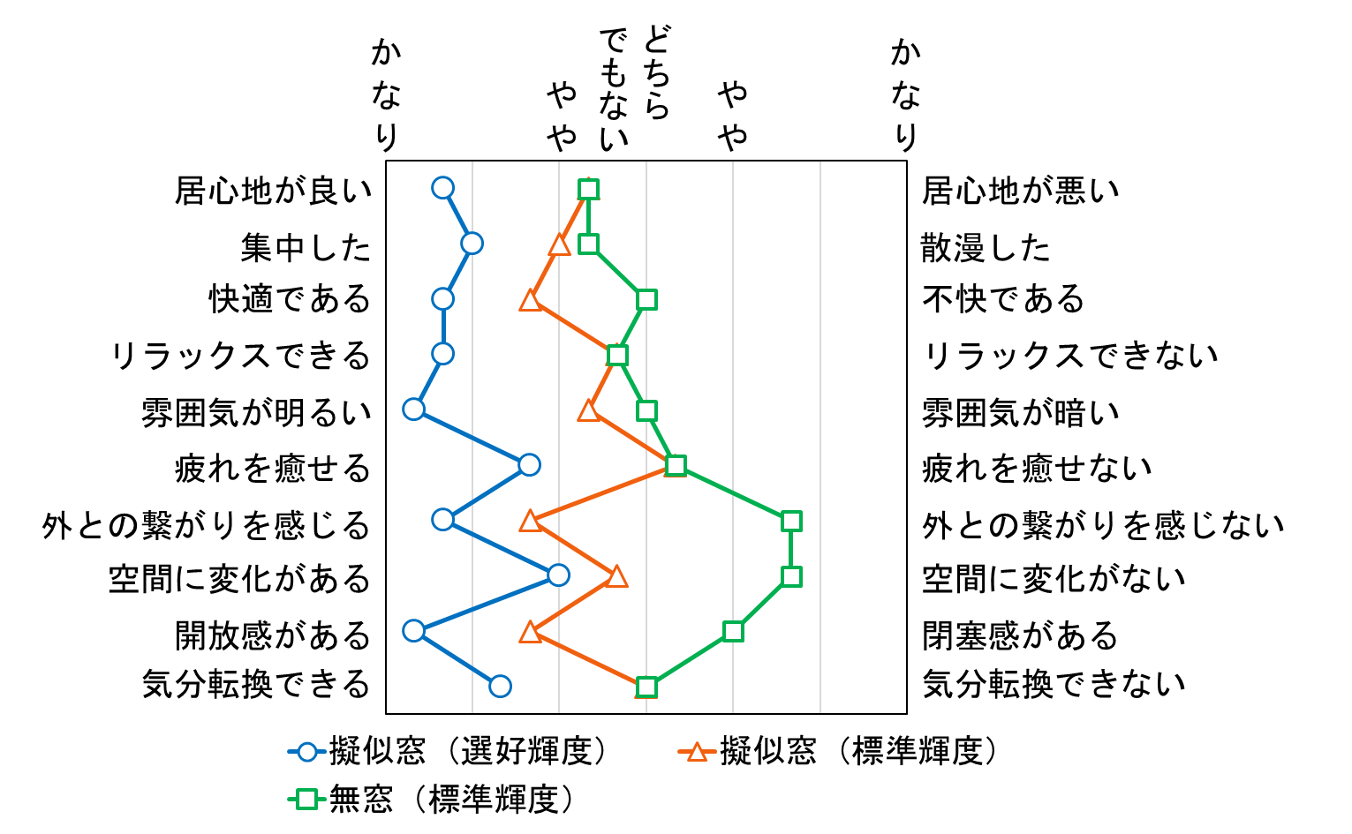
変化なし | 擬似窓（選好輝度） | 擬似窓（標準輝度） | 無窓（標準輝度）
居心地が良い | 1.6666666667 | 3.3333333333 | 3.3333333333
集中した | 2 | 3 | 3.3333333333
快適である | 1.6666666667 | 2.6666666667 | 4
リラックスできる | 1.6666666667 | 3.6666666667 | 3.6666666667
雰囲気が明るい | 1.3333333333 | 3.3333333333 | 4
疲れを癒せる | 2.6666666667 | 4.3333333333 | 4.3333333333
外との繋がりを感じる | 1.6666666667 | 2.6666666667 | 5.6666666667
空間に変化がある | 3 | 3.6666666667 | 5.6666666667
開放感がある | 1.3333333333 | 2.6666666667 | 5
気分転換できる | 2.3333333333 | 4 | 4

上昇 | 擬似窓（選好輝度） | 擬似窓（標準輝度） | 無窓（標準輝度）
居心地が良い | 2.9230769231 | 3.3076923077 | 3.6923076923
集中した | 3 | 3.3076923077 | 3.0769230769
快適である | 2.4615384615 | 2.7692307692 | 3.6153846154
リラックスできる | 2.8461538462 | 3.2307692308 | 3.9230769231
雰囲気が明るい | 2.4615384615 | 3 | 3.9230769231
疲れを癒せる | 3.2307692308 | 3.4615384615 | 4.6923076923
外との繋がりを感じる | 2.6923076923 | 2.8461538462 | 5.8461538462
空間に変化がある | 2.9230769231 | 2.8461538462 | 5.2307692308
開放感がある | 2.8461538462 | 3 | 4.8461538462
気分転換できる | 2.8461538462 | 3.1538461538 | 4.3846153846

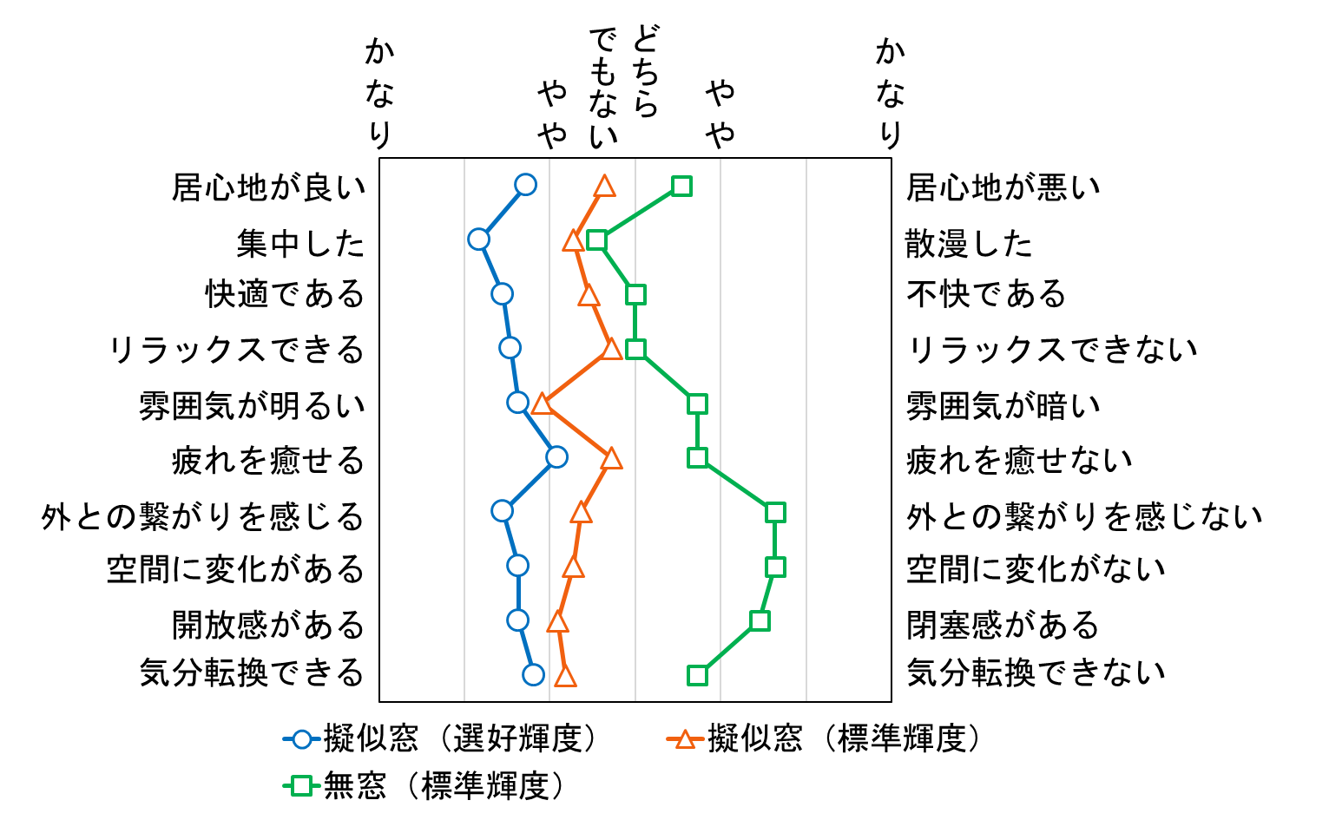
 | 擬似窓（選好輝度） |  | 擬似窓（標準輝度） |  | 無窓（標準輝度）
2.9230769231 | 0.5 | 3.3076923077 | 0.5 | 3.6923076923 | 0.5
3 | 1.5 | 3.3076923077 | 1.5 | 3.0769230769 | 1.5
2.4615384615 | 2.5 | 2.7692307692 | 2.5 | 3.6153846154 | 2.5
2.8461538462 | 3.5 | 3.2307692308 | 3.5 | 3.9230769231 | 3.5
2.4615384615 | 4.5 | 3 | 4.5 | 3.9230769231 | 4.5
3.2307692308 | 5.5 | 3.4615384615 | 5.5 | 4.6923076923 | 5.5
2.6923076923 | 6.5 | 2.8461538462 | 6.5 | 5.8461538462 | 6.5
2.9230769231 | 7.5 | 2.8461538462 | 7.5 | 5.2307692308 | 7.5
2.8461538462 | 8.5 | 3 | 8.5 | 4.8461538462 | 8.5
2.8461538462 | 9.5 | 3.1538461538 | 9.5 | 4.3846153846 | 9.5
かなり
快適である
雰囲気が明るい
リラックスできる
気分転換できる
居心地が良い
疲れを癒せる
外との繋がりを感じる
空間に変化がある
開放感がある
不快である
雰囲気が暗い
リラックスできない
気分転換できない
居心地が悪い
疲れを癒せない
外との繋がりを感じない
空間に変化がない
閉塞感がある
かなり
やや
集中した
散漫した
どちら
でもない
やや
低下 | 擬似窓（選好輝度） | 擬似窓（標準輝度） | 無窓（標準輝度）
居心地が良い | 2.7272727273 | 3.6363636364 | 4.5454545455
集中した | 2.1818181818 | 3.2727272727 | 3.5454545455
快適である | 2.4545454545 | 3.4545454545 | 4
リラックスできる | 2.5454545455 | 3.7272727273 | 4
雰囲気が明るい | 2.6363636364 | 2.9090909091 | 4.7272727273
疲れを癒せる | 3.0909090909 | 3.7272727273 | 4.7272727273
外との繋がりを感じる | 2.4545454545 | 3.3636363636 | 5.6363636364
空間に変化がある | 2.6363636364 | 3.2727272727 | 5.6363636364
開放感がある | 2.6363636364 | 3.0909090909 | 5.4545454545
気分転換できる | 2.8181818182 | 3.1818181818 | 4.7272727273

 | 擬似窓（選好輝度） |  | 擬似窓（標準輝度） |  | 無窓（標準輝度）
2.7272727273 | 0.5 | 3.6363636364 | 0.5 | 4.5454545455 | 0.5
2.1818181818 | 1.5 | 3.2727272727 | 1.5 | 3.5454545455 | 1.5
2.4545454545 | 2.5 | 3.4545454545 | 2.5 | 4 | 2.5
2.5454545455 | 3.5 | 3.7272727273 | 3.5 | 4 | 3.5
2.6363636364 | 4.5 | 2.9090909091 | 4.5 | 4.7272727273 | 4.5
3.0909090909 | 5.5 | 3.7272727273 | 5.5 | 4.7272727273 | 5.5
2.4545454545 | 6.5 | 3.3636363636 | 6.5 | 5.6363636364 | 6.5
2.6363636364 | 7.5 | 3.2727272727 | 7.5 | 5.6363636364 | 7.5
2.6363636364 | 8.5 | 3.0909090909 | 8.5 | 5.4545454545 | 8.5
2.8181818182 | 9.5 | 3.1818181818 | 9.5 | 4.7272727273 | 9.5
かなり
快適である
雰囲気が明るい
リラックスできる
気分転換できる
居心地が良い
疲れを癒せる
外との繋がりを感じる
空間に変化がある
開放感がある
不快である
雰囲気が暗い
リラックスできない
気分転換できない
居心地が悪い
疲れを癒せない
外との繋がりを感じない
空間に変化がない
閉塞感がある
かなり
やや
集中した
散漫した
どちら
でもない
やや

20_40グラフ
 |  |  |  |  |  |  |  |  | 等分散である
擬似窓（40歳代） |  |  |  | 擬似窓（40歳代） | 擬似窓（20歳代） |  | 無窓 （40歳代） | 無窓 （20歳代） | 対応のない2群におけるT検定 | 有意差 | 無窓 |  |  | 擬似窓 |  |  | 40歳代 |  |  | 20歳代
快適である | 3.1 |  | 居心地が良い | 3.2 | 3.7142857143 | 0.5 | 4.2 | 4.0714285714 |  | 快適である | 0.14474969311 | 14.474969311 | × | 0.4697952269 | 46.97952269 | × | 0.025501630353 | 2.5501630353 | 〇 | 0.0015988651541 | 0.15988651541 | 〇
雰囲気が明るい | 2.7 |  | 快適である | 3.1 | 3.0714285714 | 1.5 | 3.7 | 4.0714285714 |  | 雰囲気が明るい | 0.21963427786 | 21.963427786 | × | 0.11015964108 | 11.015964108 | × | 0.00066147529213 | 0.066147529213 | 〇 | 0.0020374526937 | 0.20374526937 | 〇
リラックスできる | 2.9 |  | 集中した | 3.2 | 3.4285714286 | 2.5 | 3.1 | 3.5714285714 |  | リラックスできる | 0.13593176228 | 13.593176228 | × | 0.012974019376 | 1.2974019376 | 〇 | 0.091230005376 | 9.1230005376 | △ | 0.16778063893 | 16.778063893 | ×
気分転換できる | 3 |  | リラックスできる | 2.9 | 3.8571428571 | 3.5 | 3.7 | 4.1428571429 |  | 気分転換できる | 0.0853871632 | 8.53871632 | 〇 | 0.16920191531 | 16.920191531 | × | 0.036753567058 | 3.6753567058 | 〇 | 0.015102196308 | 1.5102196308 | 〇
居心地が良い | 3.2 |  | 雰囲気が明るい | 2.7 | 3.1428571429 | 4.5 | 4.1 | 4.4285714286 |  | 居心地が良い | 0.37544581651 | 37.544581651 | × | 0.0944118168 | 9.44118168 | 〇 | 0.020895900389 | 2.0895900389 | 〇 | 0.15729350358 | 15.729350358 | ×
疲れを癒せる | 3.1 |  | 疲れを癒せる | 3.1 | 4.0714285714 | 5.5 | 4.5 | 4.8571428571 |  | 疲れを癒せる | 0.18896569819 | 18.896569819 | × | 0.017231898218 | 1.7231898218 | 〇 | 0.01242317222 | 1.242317222 | 〇 | 0.025582253672 | 2.5582253672 | 〇
外との繋がりを感じる | 2.8 |  | 外との繋がりを感じる | 2.8 | 3.1428571429 | 6.5 | 5.5 | 5.8571428571 |  | 外との繋がりを感じる | 0.24172117775 | 24.172117775 | × | 0.20461763678 | 20.461763678 | × | 1.0427596522E-05 | 0.0010427596522 | 〇 | 4.360416571E-05 | 0.004360416571 | 〇
空間に変化がある | 2.9 |  | 空間に変化がある | 2.9 | 3.2857142857 | 7.5 | 4.9 | 5.7142857143 |  | 空間に変化がある | 0.057937400443 | 5.7937400443 | 〇 | 0.1555163454 | 15.55163454 | × | 0.00010124966103 | 0.010124966103 | 〇 | 1.0061877499E-05 | 0.0010061877499 | 〇
開放感がある | 2.8 |  | 開放感がある | 2.8 | 3.0714285714 | 8.5 | 5.1 | 5 |  | 開放感がある | 0.41125104811 | 41.125104811 | × | 0.21423633101 | 21.423633101 | × | 4.9675144984E-06 | 0.00049675144984 | 〇 | 0.00035730460158 | 0.035730460158 | 〇
集中した | 3.2 |  | 気分転換できる | 3 | 3.5 | 9.5 | 4.2 | 4.7857142857 |  | 集中した | 0.14532272384 | 14.532272384 | × | 0.32836001737 | 32.836001737 | × | 0.39017616781 | 39.017616781 | × | 0.3272900808 | 32.72900808 | ×
擬似窓（20歳代）
かなり
快適である
雰囲気が明るい
リラックスできる
気分転換できる
居心地が良い
疲れを癒せる
外との繋がりを感じる
空間に変化がある
開放感がある
不快である
雰囲気が暗い
リラックスできない
気分転換できない
居心地が悪い
疲れを癒せない
外との繋がりを感じない
空間に変化がない
閉塞感がある
かなり
やや
集中した
散漫した
どちら
でもない
やや
快適である | 3.0714285714
雰囲気が明るい | 3.1428571429 |  |  |  |  |  |  |  |  |  |  |  |  |  |  |  |  |  |  |  | 20歳代と40歳代（無窓） |  | 20歳代と40歳代（擬似窓）
かなり
快適である
雰囲気が明るい
リラックスできる
気分転換できる
居心地が良い
疲れを癒せる
外との繋がりを感じる
空間に変化がある
開放感がある
不快である
雰囲気が暗い
リラックスできない
気分転換できない
居心地が悪い
疲れを癒せない
外との繋がりを感じない
空間に変化がない
閉塞感がある
やや
集中した
散漫した
どちら
でもない
かなり
やや
リラックスできる | 3.8571428571 |  |  |  |  |  |  |  |  |  |  |  |  |  |  |  |  |  |  |  | 片側確率（%） | 検定 | 片側確率（%） | 検定
気分転換できる | 3.5 |  |  |  |  |  |  |  |  |  |  |  |  |  |  |  |  |  |  | 居心地が良い | 37.5446 | N.S. | 9.4412 | N.S.
居心地が良い | 3.7142857143 |  |  |  |  |  |  |  |  |  |  |  |  |  |  |  |  |  |  | 集中した | 14.5323 | N.S. | 32.8360 | N.S.
疲れを癒せる | 4.0714285714 |  |  |  |  |  |  |  |  |  |  |  |  |  |  |  |  |  |  | 快適である | 14.4750 | N.S. | 46.9795 | N.S.
外との繋がりを感じる | 3.1428571429 |  |  |  |  |  |  |  |  |  |  |  |  |  |  |  |  |  |  | リラックスできる | 13.5932 | N.S. | 1.2974 | ＊
空間に変化がある | 3.2857142857 |  |  |  |  |  |  |  |  |  |  |  |  |  |  |  |  |  |  | 雰囲気が明るい | 21.9634 | N.S. | 11.0160 | N.S.
開放感がある | 3.0714285714 |  |  |  |  |  |  |  |  |  |  |  |  |  |  |  |  |  |  | 疲れを癒せる | 18.8966 | N.S. | 1.7232 | ＊
集中した | 3.4285714286 |  |  |  |  |  |  |  |  |  |  |  |  |  |  |  |  |  |  | 外との繋がりを感じる | 24.1721 | N.S. | 20.4618 | N.S.
無窓 | 無窓（20歳代） | 無窓（40歳代） |  |  |  |  |  |  |  |  |  |  |  |  |  |  |  |  |  | 空間に変化がある | 5.7937 | N.S. | 15.5516 | N.S.
快適である | 4.0714285714 | 3.7 |  |  |  |  |  |  |  |  |  |  |  |  |  |  |  |  |  | 開放感がある | 41.1251 | N.S. | 21.4236 | N.S.
雰囲気が明るい | 4.4285714286 | 4.1 |  |  |  |  |  |  |  |  |  |  |  |  |  |  |  |  |  | 気分転換できる | 8.5387 | N.S. | 16.9202 | N.S.
リラックスできる | 4.1428571429 | 3.7 |  |  |  |  |  |  |  |  |  |  |  |  |  |  |  |  |  | ＊＊：P<0.01，＊：<P<0.05，N.S.：非有意
気分転換できる | 4.7857142857 | 4.2
居心地が良い | 4.0714285714 | 4.2 |  |  |  |  |  |  |  |  |  |  |  |  |  |  |  |  |  |  | 40歳代（擬似窓と無窓） |  | 20歳代（擬似窓と無窓）
疲れを癒せる | 4.8571428571 | 4.5 |  |  |  |  |  |  |  |  |  |  |  |  |  |  |  |  |  |  | 片側確率（%） | 検定 | 片側確率（%） | 検定
外との繋がりを感じる | 5.8571428571 | 5.5 |  |  |  |  |  |  |  |  |  |  |  |  |  |  |  |  |  | 居心地が良い | 2.0896 | ＊ | 15.7294 | N.S.
空間に変化がある | 5.7142857143 | 4.9 |  |  |  |  |  |  |  |  |  |  |  |  |  |  |  |  |  | 集中した | 39.0176 | N.S. | 32.7290 | N.S.
開放感がある | 5 | 5.1 |  |  |  |  |  |  |  |  |  |  |  |  |  |  |  |  |  | 快適である | 2.5502 | ＊ | 0.1599 | ＊＊
集中した | 3.5714285714 | 3.1 |  |  |  |  |  |  |  |  |  |  |  |  |  |  |  |  |  | リラックスできる | 9.1230 | N.S. | 16.7781 | N.S.
 |  |  |  |  |  |  |  |  |  |  |  |  |  |  |  |  |  |  |  | 雰囲気が明るい | 0.0661 | ＊＊ | 0.2037 | ＊＊
 |  |  |  |  |  |  |  |  |  |  |  |  |  |  |  |  |  |  |  | 疲れを癒せる | 1.2423 | ＊ | 2.5582 | ＊
 |  |  |  |  |  |  |  |  |  |  |  |  |  |  |  |  |  |  |  | 外との繋がりを感じる | 0.0010 | ＊＊ | 0.0044 | ＊＊
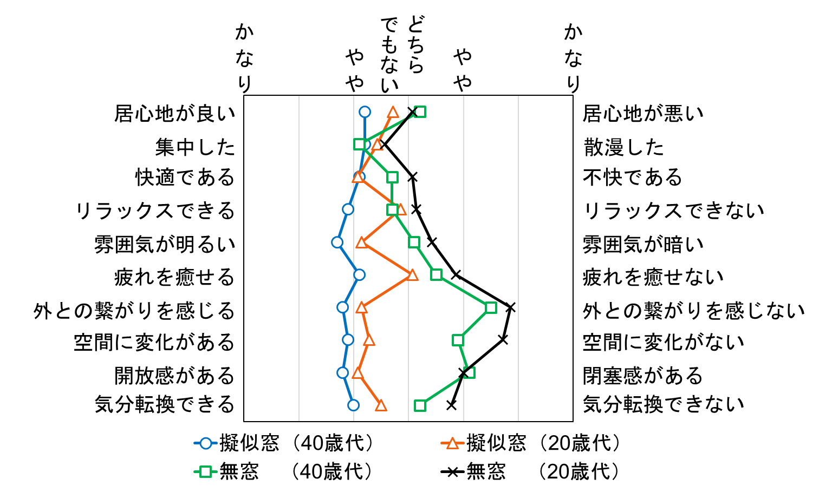
 |  |  |  |  |  |  |  |  |  |  |  |  |  |  |  |  |  |  |  | 空間に変化がある | 0.0101 | ＊＊ | 0.0010 | ＊＊
 |  |  |  |  |  |  |  |  |  |  |  |  |  |  |  |  |  |  |  | 開放感がある | 0.0005 | ＊＊ | 0.0357 | ＊＊
 |  |  |  |  |  |  |  |  |  |  |  |  |  |  |  |  |  |  |  | 気分転換できる | 3.6754 | ＊ | 1.5102 | ＊
 |  |  |  |  |  |  |  |  |  |  |  |  |  |  |  |  |  |  |  | ＊＊：P<0.01，＊：<P<0.05，N.S.：非有意

選好輝度_グラフ
擬似窓（選好輝度） |  |  | 擬似窓（選好輝度） | 擬似窓(標準輝度) |  | 無窓（標準輝度） | 等分散である
快適である | 2.3703703704 | 居心地が良い | 2.7037037037 | 3.4444444444 | 0.5 | 4 | 対応のある2群におけるT検定 | 有意差 | 擬似窓間
雰囲気が明るい | 2.4074074074 | 快適である | 2.3703703704 | 3.037037037 | 1.5 | 3.8148148148 |  | 快適である | 0.0012764795956 | 0.12764795956 | 〇
リラックスできる | 2.5925925926 | 集中した | 2.5555555556 | 3.2592592593 | 2.5 | 3.2962962963 |  | 雰囲気が明るい | 0.0064152661138 | 0.64152661138 | 〇
気分転換できる | 2.7777777778 | リラックスできる | 2.5925925926 | 3.4814814815 | 3.5 | 3.9259259259 |  | リラックスできる | 0.00096870421104 | 0.096870421104 | 〇
居心地が良い | 2.7037037037 | 雰囲気が明るい | 2.4074074074 | 3 | 4.5 | 4.2592592593 |  | 気分転換できる | 0.017316916143 | 1.7316916143 | 〇
疲れを癒せる | 3.1111111111 | 疲れを癒せる | 3.1111111111 | 3.6666666667 | 5.5 | 4.6666666667 |  | 居心地が良い | 0.00081746782377 | 0.081746782377 | 〇
外との繋がりを感じる | 2.4814814815 | 外との繋がりを感じる | 2.4814814815 | 3.037037037 | 6.5 | 5.7407407407 |  | 疲れを癒せる | 0.020311699613 | 2.0311699613 | 〇
空間に変化がある | 2.8148148148 | 空間に変化がある | 2.8148148148 | 3.1111111111 | 7.5 | 5.4444444444 |  | 外との繋がりを感じる | 0.006632548125 | 0.6632548125 | 〇
開放感がある | 2.5925925926 | 開放感がある | 2.5925925926 | 3 | 8.5 | 5.1111111111 |  | 空間に変化がある | 0.036413213362 | 3.6413213362 | 〇
集中した | 2.5555555556 | 気分転換できる | 2.7777777778 | 3.2592592593 | 9.5 | 4.4814814815 |  | 開放感がある | 0.019252125447 | 1.9252125447 | 〇
擬似窓（標準輝度） |  |  |  |  |  |  |  | 集中した | 0.0045050905233 | 0.45050905233 | 〇
快適である | 3.037037037
かなり
快適である
雰囲気が明るい
リラックスできる
居心地が良い
疲れを癒せる
不快である
雰囲気が暗い
リラックスできない
居心地が悪い
疲れを癒せない
かなり
やや
集中した
散漫した
どちら
でもない
やや
雰囲気が明るい | 3
かなり
かなり
やや
どちら
でもない
やや
リラックスできる | 3.4814814815
気分転換できる | 3.2592592593
居心地が良い | 3.4444444444
疲れを癒せる | 3.6666666667 |  |  |  |  |  |  |  |  |  |  |  | 選好輝度環境と標準輝度環境（擬似窓）
外との繋がりを感じる | 3.037037037 |  |  |  |  |  |  |  |  |  |  |  | 片側確率（%） | 検定
外との繋がりを感じる
外との繋がりを感じない
空間に変化がある | 3.1111111111 |  |  |  |  |  |  |  |  |  |  | 居心地が良い | 0.081747 | ＊＊
開放感がある | 3 |  |  |  |  |  |  |  |  |  |  | 集中した | 0.450509 | ＊＊
集中した | 3.2592592593 |  |  |  |  |  |  |  |  |  |  | 快適である | 0.127648 | ＊＊
空間に変化がある
空間に変化がない
無窓（標準輝度） |  |  |  |  |  |  |  |  |  |  |  | リラックスできる | 0.096870 | ＊＊
快適である | 3.8148148148 |  |  |  |  |  |  |  |  |  |  | 雰囲気が明るい | 0.641527 | ＊＊
雰囲気が明るい | 4.2592592593 |  |  |  |  |  |  |  |  |  |  | 疲れを癒せる | 2.031170 | ＊
開放感がある
閉塞感がある
リラックスできる | 3.9259259259 |  |  |  |  |  |  |  |  |  |  | 外との繋がりを感じる | 0.663255 | ＊＊
気分転換できる | 4.4814814815 |  |  |  |  |  |  |  |  |  |  | 空間に変化がある | 3.641321 | ＊
居心地が良い | 4 |  |  |  |  |  |  |  |  |  |  | 開放感がある | 1.925213 | ＊
気分転換できる
気分転換できない
疲れを癒せる | 4.6666666667 |  |  |  |  |  |  |  |  |  |  | 気分転換できる | 1.731692 | ＊
外との繋がりを感じる | 5.7407407407 |  |  |  |  |  |  |  |  |  |  | ＊＊：P<0.01，＊：<P<0.05，N.S.：非有意
空間に変化がある | 5.4444444444
開放感がある | 5.1111111111
集中した | 3.2962962963

かなり
気分転換できる
外との繋がりを感じる
空間に変化がある
開放感がある
気分転換できない
外との繋がりを感じない
空間に変化がない
閉塞感がある
かなり
やや
どちら
でもない
やや

 | 擬似窓（選好輝度） |  | 擬似窓(標準輝度) |  | 無窓（標準輝度）
2.7037037037 | 0.5 | 3.4444444444 | 0.5 | 4 | 0.5
2.3703703704 | 1.5 | 3.037037037 | 1.5 | 3.8148148148 | 1.5
2.5555555556 | 2.5 | 3.2592592593 | 2.5 | 3.2962962963 | 2.5
2.5925925926 | 3.5 | 3.4814814815 | 3.5 | 3.9259259259 | 3.5
2.4074074074 | 4.5 | 3 | 4.5 | 4.2592592593 | 4.5
3.1111111111 | 5.5 | 3.6666666667 | 5.5 | 4.6666666667 | 5.5
2.4814814815 | 6.5 | 3.037037037 | 6.5 | 5.7407407407 | 6.5
2.8148148148 | 7.5 | 3.1111111111 | 7.5 | 5.4444444444 | 7.5
2.5925925926 | 8.5 | 3 | 8.5 | 5.1111111111 | 8.5
2.7777777778 | 9.5 | 3.2592592593 | 9.5 | 4.4814814815 | 9.5
かなり
快適である
雰囲気が明るい
リラックスできる
気分転換できる
居心地が良い
疲れを癒せる
外との繋がりを感じる
空間に変化がある
開放感がある
不快である
雰囲気が暗い
リラックスできない
気分転換できない
居心地が悪い
疲れを癒せない
外との繋がりを感じない
空間に変化がない
閉塞感がある
やや
集中した
散漫した
どちら
でもない
かなり
やや

室内の印象
外とのつながり

かなり
かなり
やや
どちら
でもない
やや

居心地が良い
居心地が悪い

集中した
散漫した

快適である
不快である

リラックスできる
リラックスできない

雰囲気が明るい
雰囲気が暗い

疲れを癒せる
疲れを癒せない

かなり
かなり
やや
どちら
でもない
やや

外との繋がりを感じる
外との繋がりを感じない

空間に変化がある
空間に変化がない

開放感がある
閉塞感がある

気分転換できる
気分転換できない

使用できるデータグラフ
擬似窓（選好輝度） |  |  |  | 擬似窓（選好輝度） | 擬似窓（標準輝度） |  | 無窓（標準輝度） | 等分散である
快適である | 2.5555555556 |  | 雰囲気が明るい | 2.6666666667 | 3.0555555556 | 0.5 | 4.4444444444 | 対応のある2群におけるT検定 | 有意差 | 擬似窓間
雰囲気が明るい | 2.6666666667 |  | 快適である | 2.5555555556 | 3.1111111111 | 1.5 | 3.7222222222 |  | 快適である | 0.027986385591 | 2.7986385591 | 〇
リラックスできる | 2.7777777778 |  | リラックスできる | 2.7777777778 | 3.5555555556 | 2.5 | 3.9444444444 |  | 雰囲気が明るい | 0.074615477194 | 7.4615477194 | ×
気分転換できる | 2.7777777778 |  | 集中した | 2.6111111111 | 3.3888888889 | 3.5 | 3.5555555556 |  | リラックスできる | 0.012987107195 | 1.2987107195 | 〇
居心地が良い | 2.9444444444 |  | 居心地が良い | 2.9444444444 | 3.5 | 4.5 | 4.1666666667 |  | 気分転換できる | 0.035116262115 | 3.5116262115 | 〇
疲れを癒せる | 3.1666666667 |  | 外との繋がりを感じる | 2.5555555556 | 3.2222222222 | 5.5 | 5.6666666667 |  | 居心地が良い | 0.014162949646 | 1.4162949646 | 〇
外との繋がりを感じる | 2.5555555556 |  | 空間に変化がある | 2.7222222222 | 3.1111111111 | 6.5 | 5.6666666667 |  | 疲れを癒せる | 0.088342752884 | 8.8342752884 | ×
空間に変化がある | 2.7222222222 |  | 開放感がある | 2.7222222222 | 3.1111111111 | 7.5 | 5.3333333333 |  | 外との繋がりを感じる | 0.014629018118 | 1.4629018118 | 〇
開放感がある | 2.7222222222 |  | 疲れを癒せる | 3.1666666667 | 3.6666666667 | 8.5 | 4.7222222222 |  | 空間に変化がある | 0.015109426068 | 1.5109426068 | 〇
集中した | 2.6111111111 |  | 気分転換できる | 2.7777777778 | 3.2777777778 | 9.5 | 4.5555555556 |  | 開放感がある | 0.064993811791 | 6.4993811791 | ×
擬似窓（標準輝度） |  |  |  |  |  |  |  |  | 集中した | 0.0031680467805 | 0.31680467805 | 〇
快適である | 3.1111111111
雰囲気が明るい | 3.0555555556
グラフ タイトル
 | 擬似窓（選好輝度） |  | 擬似窓（標準輝度） |  | 無窓（標準輝度）
2.6666666667 | 0.5 | 3.0555555556 | 0.5 | 4.4444444444 | 0.5
2.5555555556 | 1.5 | 3.1111111111 | 1.5 | 3.7222222222 | 1.5
2.7777777778 | 2.5 | 3.5555555556 | 2.5 | 3.9444444444 | 2.5
2.6111111111 | 3.5 | 3.3888888889 | 3.5 | 3.5555555556 | 3.5
2.9444444444 | 4.5 | 3.5 | 4.5 | 4.1666666667 | 4.5
2.5555555556 | 5.5 | 3.2222222222 | 5.5 | 5.6666666667 | 5.5
2.7222222222 | 6.5 | 3.1111111111 | 6.5 | 5.6666666667 | 6.5
2.7222222222 | 7.5 | 3.1111111111 | 7.5 | 5.3333333333 | 7.5
3.1666666667 | 8.5 | 3.6666666667 | 8.5 | 4.7222222222 | 8.5
2.7777777778 | 9.5 | 3.2777777778 | 9.5 | 4.5555555556 | 9.5
かなり
快適である
雰囲気が明るい
リラックスできる
気分転換できる
居心地が良い
疲れを癒せる
外との繋がりを感じる
空間に変化がある
開放感がある
不快である
雰囲気が暗い
リラックスできない
気分転換できない
居心地が悪い
疲れを癒せない
外との繋がりを感じない
空間に変化がない
閉塞感がある
かなり
やや
集中した
散漫した
どちら
でもない
やや
リラックスできる | 3.5555555556
気分転換できる | 3.2777777778
居心地が良い | 3.5
疲れを癒せる | 3.6666666667
外との繋がりを感じる | 3.2222222222
空間に変化がある | 3.1111111111
開放感がある | 3.1111111111
集中した | 3.3888888889
無窓（標準輝度） |  | 無窓（40歳代）
快適である | 3.7222222222 | 3.7
雰囲気が明るい | 4.4444444444 | 4.1
リラックスできる | 3.9444444444 | 3.7
気分転換できる | 4.5555555556 | 4.2
居心地が良い | 4.1666666667 | 4.2
疲れを癒せる | 4.7222222222 | 4.5
外との繋がりを感じる | 5.6666666667 | 5.5
空間に変化がある | 5.6666666667 | 4.9
開放感がある | 5.3333333333 | 5.1
集中した | 3.5555555556 | 3.1

